关系图
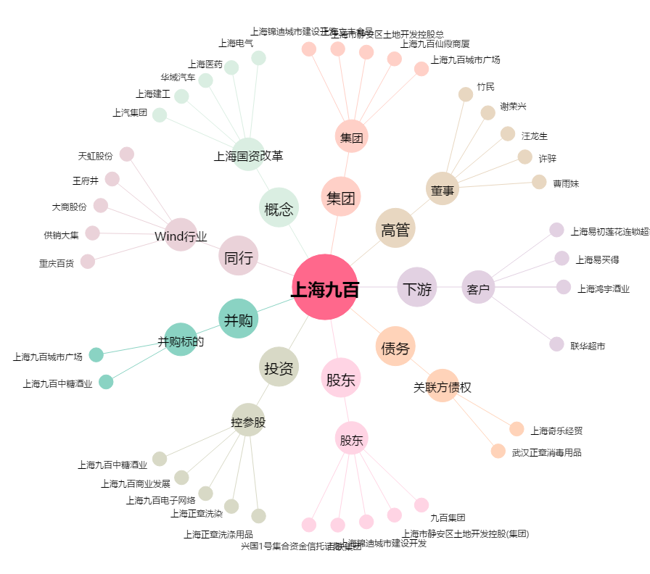
上海九百[600838.SH] - 关系概览图

